PM10_2016
Feinstaub (PM10) im Jahr 2016
- Erstellt vom Umweltbundesamt mit Daten der Messnetze der Länder und des Bundes, zuletzt aktualisiert am 20.01.2017, Ergebnisse kaufmännisch gerundet.
- Kriterien für die Aggregation der Werte: Richtlinie 2008/50/EG des Europäischen Parlaments und des Rates über Luftqualität und saubere Luft für Europa.
- Die Auswertung basiert auf vorläufigen, noch nicht abschließend geprüften Daten.
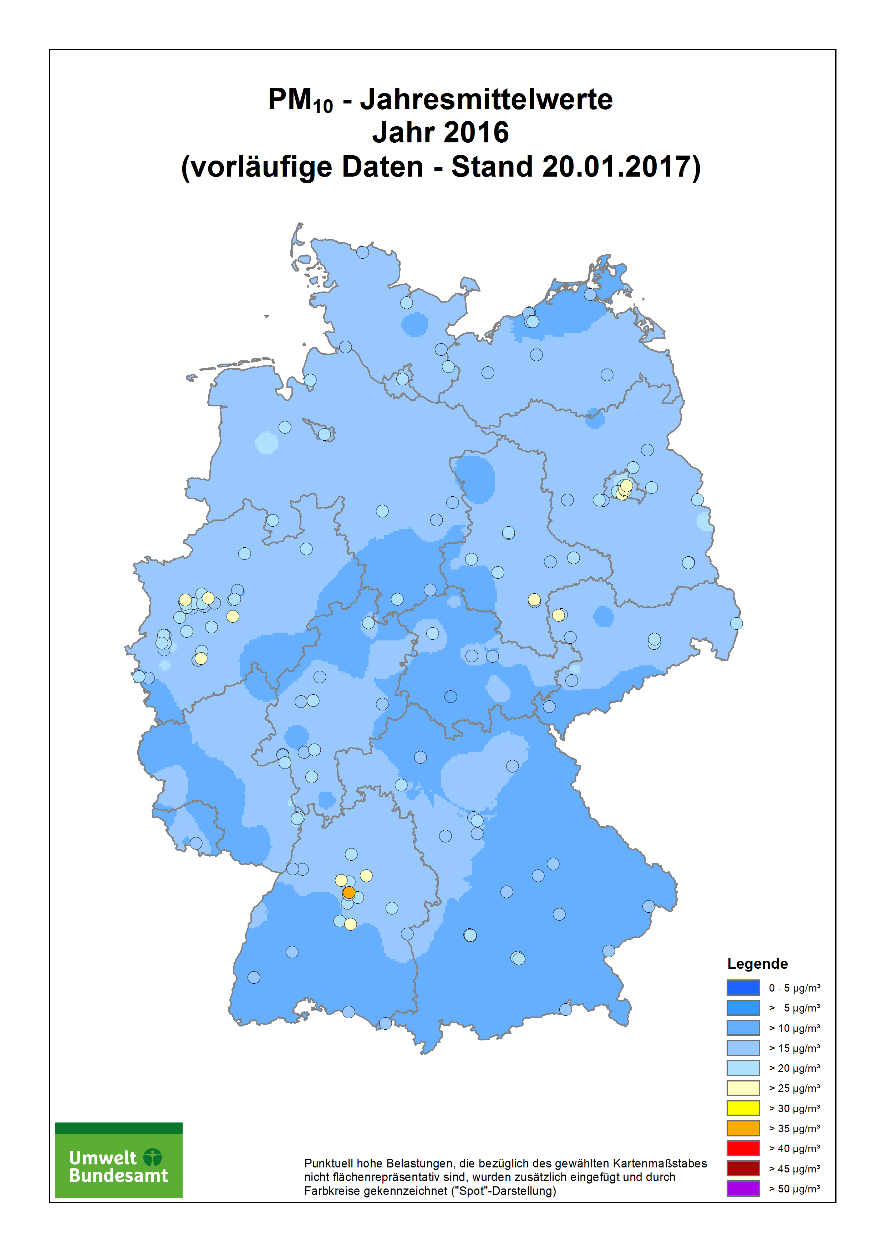
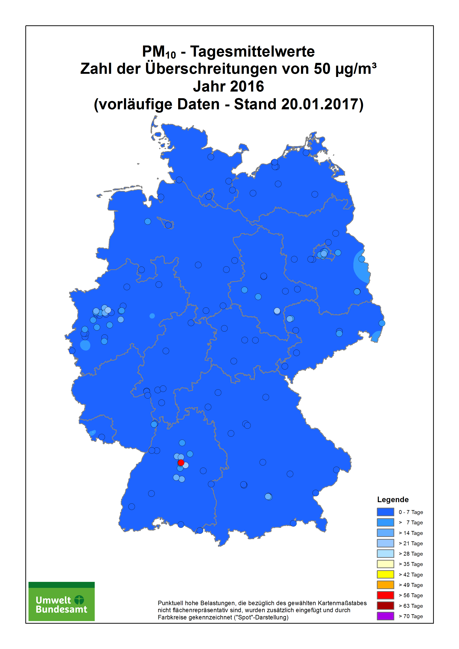

Stationscode | Name / Messnetz | Stationsumgebung | Art der Station | Jahresmittelwert in µg/m3 | Zahl der Tageswerte > 50 µg/m3
 | Baden-Württemberg
DEBW029 | Aalen | vorstädtisches Gebiet | Hintergrund | 15 | 1
DEBW219 | Backnang Eugen-Adolff-Straße | städtisches Gebiet | Verkehr | 26 | 8
DEBW076 | Baden-Baden | vorstädtisches Gebiet | Hintergrund | 14 | 1
DEBW042 | Bernhausen | vorstädtisches Gebiet | Hintergrund | 17 | 2
DEBW046 | Biberach | vorstädtisches Gebiet | Hintergrund | 15 | 0
DEBW004 | Eggenstein | ländlich stadtnah | Hintergrund | 15 | 1
DEBW220 | Esslingen am Neckar Grabbrunnenstraße | städtisches Gebiet | Verkehr | 25 | 26
DEBW084 | Freiburg | städtisches Gebiet | Hintergrund | 14 | 0
DEBW122 | Freiburg Schwarzwaldstraße (V) | städtisches Gebiet | Verkehr | 18 | 2
DEBW038 | Friedrichshafen | städtisches Gebiet | Hintergrund | 15 | 2
DEBW112 | Gaertringen | vorstädtisches Gebiet | Hintergrund | 12 | 1
DEBW009 | Heidelberg | städtisches Gebiet | Hintergrund | 16 | 1
DEBW015 | Heilbronn | vorstädtisches Gebiet | Hintergrund | 19 | 3
DEBW152 | Heilbronn Weinsberger Straße Ost (S) | städtisches Gebiet | Verkehr | 24 | 9
DEBW080 | Karlsruhe_Reinhold-Frank-Strasse | städtisches Gebiet | Verkehr | 18 | 1
DEBW081 | Karlsruhe-Nordwest | städtisches Gebiet | Hintergrund | 16 | 1
DEBW022 | Kehl | vorstädtisches Gebiet | Industrie | 16 | 0
DEBW052 | Konstanz | städtisches Gebiet | Hintergrund | 15 | 1
DEBW221 | Konstanz Theodor-Heuss-Straße | städtisches Gebiet | Verkehr | 20 | 5
DEBW222 | Kuchen Hauptstraße | ländliches Gebiet | Verkehr | 21 | 6
DEBW223 | Leinfelden-Echterdingen Echterdingen Hauptstraße | städtisches Gebiet | Verkehr | 22 | 12
DEBW024 | Ludwigsburg | vorstädtisches Gebiet | Hintergrund | 17 | 1
DEBW117 | Ludwigsburg Friedrichstraße (S) | städtisches Gebiet | Verkehr | 24 | 15
DEBW098 | Mannheim_Friedrichsring | städtisches Gebiet | Verkehr | 22 | 1
DEBW005 | Mannheim-Nord | vorstädtisches Gebiet | Industrie | 16 | 0
DEBW142 | Markgröningen Grabenstraße (S) | vorstädtisches Gebiet | Verkehr | 26 | 19
DEBW073 | Neuenburg | vorstädtisches Gebiet | Hintergrund | 15 | 0
DEBW125 | Pfinztal Karlsruher Straße (S) | vorstädtisches Gebiet | Verkehr | 18 | 1
DEBW033 | Pforzheim | städtisches Gebiet | Hintergrund | 15 | 1
DEBW027 | Reutlingen | städtisches Gebiet | Hintergrund | 16 | 1
DEBW147 | Reutlingen Lederstraße Ost (S) | städtisches Gebiet | Verkehr | 28 | 20
DEBW156 | Schramberg Oberndorfer Straße | städtisches Gebiet | Verkehr | 18 | 3
DEBW056 | Schwäbisch_Hall | vorstädtisches Gebiet | Hintergrund | 15 | 1
DEBW087 | Schwäbische_Alb | ländlich regional | Hintergrund | 10 | 0
DEBW031 | Schwarzwald-Süd | ländlich regional | Hintergrund | 7 | 0
DEBW118 | Stuttgart Am Neckartor (S) | städtisches Gebiet | Verkehr | 38 | 63
DEBW013 | Stuttgart Bad Cannstatt | städtisches Gebiet | Hintergrund | 17 | 5
DEBW116 | Stuttgart Hohenheimer Straße (S) | städtisches Gebiet | Verkehr | 24 | 14
DEBW099 | Stuttgart_Arnulf-Klett-Platz | städtisches Gebiet | Verkehr | 25 | 20
DEBW059 | Tauberbischofsheim | vorstädtisches Gebiet | Hintergrund | 15 | 1
DEBW107 | Tübingen | vorstädtisches Gebiet | Hintergrund | 15 | 1
DEBW136 | Tübingen Mühlstraße (S) | städtisches Gebiet | Verkehr | 25 | 21
DEBW137 | Tübingen-Unterjesingen Jesinger Hauptstraße (S) | ländlich stadtnah | Verkehr | 20 | 8
DEBW019 | Ulm | städtisches Gebiet | Hintergrund | 17 | 2
DEBW039 | Villingen-Schwenningen | vorstädtisches Gebiet | Hintergrund | 13 | 0
DEBW023 | Weil am Rhein | vorstädtisches Gebiet | Hintergrund | 14 | 1
DEBW010 | Wiesloch | vorstädtisches Gebiet | Hintergrund | 16 | 1
 | Bayern
DEBY109 | Andechs/Rothenfeld | ländlich regional | Hintergrund | 12 | 0
DEBY001 | Ansbach/Residenzstraße | städtisches Gebiet | Verkehr | 18 | 1
DEBY007 | Augsburg/Bourges-Platz | städtisches Gebiet | Hintergrund | 18 | 1
DEBY110 | Augsburg/Karlstraße | städtisches Gebiet | Verkehr | 22 | 7
DEBY006 | Augsburg/Königsplatz | städtisches Gebiet | Verkehr | 19 | 4
DEBY099 | Augsburg/LfU | vorstädtisches Gebiet | Hintergrund | 14 | 2
DEBY122 | Bad Hindelang/Oberjoch | ländlich regional | Hintergrund | 7 | 0
DEBY009 | Bamberg/Löwenbrücke | städtisches Gebiet | Hintergrund | 17 | 2
DEBY111 | Bayreuth/Hohenzollernring | städtisches Gebiet | Verkehr | 18 | 2
DEBY012 | Burghausen/Marktler Straße | vorstädtisches Gebiet | Hintergrund | 17 | 2
DEBY056 | Fürth/Theresienstraße | städtisches Gebiet | Verkehr | 17 | 2
DEBY021 | Ingolstadt/Rechbergstraße | städtisches Gebiet | Verkehr | 17 | 2
DEBY028 | Kelheim/Regensburger Straße | städtisches Gebiet | Verkehr | 17 | 0
DEBY032 | Kulmbach/Konrad-Adenauer-Straße | städtisches Gebiet | Hintergrund | 17 | 2
DEBY033 | Landshut/Podewilsstraße | städtisches Gebiet | Verkehr | 18 | 2
DEBY035 | Lindau (Bodensee)/Friedrichshafener Straße | städtisches Gebiet | Verkehr | 16 | 2
DEBY089 | München/Johanneskirchen | vorstädtisches Gebiet | Hintergrund | 14 | 1
DEBY115 | München/Landshuter Allee | städtisches Gebiet | Verkehr | 25 | 15
DEBY039 | München/Lothstraße | städtisches Gebiet | Hintergrund | 17 | 1
DEBY037 | München/Stachus | städtisches Gebiet | Verkehr | 22 | 8
DEBY052 | Neu-Ulm/Gabelsbergerstraße | städtisches Gebiet | Hintergrund | 17 | 1
DEBY120 | Nürnberg/Von-der-Tann-Straße | städtisches Gebiet | Verkehr | 24 | 6
DEBY121 | Oberaudorf/Inntal-Autobahn | ländlich stadtnah | Verkehr | 18 | 3
DEBY118 | Passau/Stelzhamerstraße | städtisches Gebiet | Hintergrund | 19 | 5
DEBY063 | Regensburg/Rathaus | städtisches Gebiet | Verkehr | 18 | 0
DEBY188 | Schwabach/Angerstraße | städtisches Gebiet | Hintergrund | 17 | 0
DEBY068 | Schweinfurt/Obertor | städtisches Gebiet | Hintergrund | 16 | 1
DEBY093 | Sulzbach-Rosenberg/Lohe | vorstädtisches Gebiet | Hintergrund | 15 | 0
DEBY072 | Tiefenbach/Altenschneeberg | ländlich regional | Hintergrund | 10 | 0
DEBY088 | Trostberg/Schwimmbadstraße | vorstädtisches Gebiet | Hintergrund | 15 | 2
DEBY077 | Würzburg/Kopfklinik | vorstädtisches Gebiet | Hintergrund | 15 | 0
DEBY119 | Würzburg/Stadtring Süd | städtisches Gebiet | Verkehr | 23 | 3
 | Berlin
DEBE051 | B Buch | vorstädtisches Gebiet | Hintergrund | 20 | 5
DEBE056 | B Friedrichshagen | ländlich stadtnah | Hintergrund | 18 | 4
DEBE065 | B Friedrichshain-Frankfurter Allee | städtisches Gebiet | Verkehr | 28 | 14
DEBE032 | B Grunewald (3.5 m) | ländlich stadtnah | Hintergrund | 17 | 4
DEBE069 | B Mariendorf, Mariendorfer Damm | städtisches Gebiet | Verkehr | 26 | 8
DEBE068 | B Mitte, Brückenstraße | städtisches Gebiet | Hintergrund | 22 | 6
DEBE064 | B Neukölln-Karl-Marx-Str. 76 | städtisches Gebiet | Verkehr | 29 | 18
...

